Solicitud gráfica
 | Área: | Matemáticas |  |  | Fecha:
 | Grado: | 10
 | Título del tema: | Las características globales de las funciones |  |  | ¿Cuaderno de estudio o recurso? | Recurso
 | Editor: |  |  |  | Motor del recurso | F6

 | Código guión o recurso: | MA_10_01_CO_REC220 | ← Para determinar este código, visite la hoja de Ayuda
 |  |  |  |  | ESPECIFICACIÓN DE ARCHIVOS A ENTREGAR
Núm. | Archivo Shutterstock o ruta en web | Imagen para: | Tipo | Ubicación de la imagen en el recurso F6 | Nombre imagen SMALL | Tamaño imagen SMALL | Nombre imagen ZOOM | Tamaño imagen ZOOM | Descripción | Observaciones
IMG01 | Ver descripción | Recurso F6 | Ilustración | Inicio | MA_10_01_CO_REC220_IMG01.jpg | 350 x 230 px |  |  | Ilustrar la gráfica de la función lineal que se muestra en la imagen en geogebra (y=x). No olvidar los nombres de los ejes. Pestaña "Función lineal", | 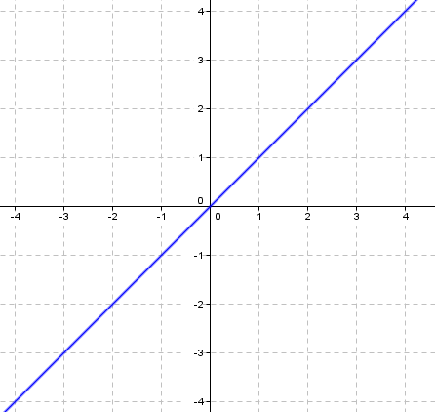
IMG02 | Ver descripción | Recurso F6 | Ilustración | Inicio | MA_10_01_CO_REC220_IMG02.jpg | 350 x 230 px |  |  | Ilustrar la gráfica de la función cuadrática que se muestra en la imagen en geogebra (y=x²). No olvidar los nombres de los ejes. Pestaña "Función cuadrática". | 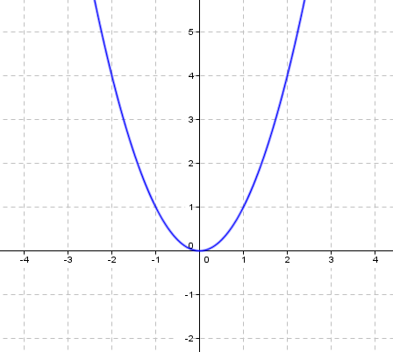
IMG03 | Ver descripción | Recurso F6 | Ilustración | Inicio | MA_10_01_CO_REC220_IMG03.jpg | 350 x 230 px |  |  | Ilustrar la gráfica de la función exponencial que se muestra en la imagen en geogebra (y=2ˣ). No olvidar los nombres de los ejes. Pestaña "Función exponencial". | 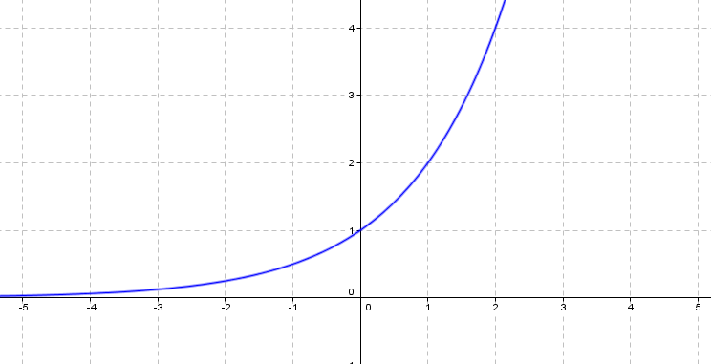
IMG04 | Ver descripción | Recurso F6 | Ilustración | Inicio | MA_10_01_CO_REC220_IMG04.jpg | 350 x 230 px |  |  | Ilustrar la gráfica de la función logarítmica que se muestra en la imagen en geogebra (y=log (x) ). No olvidar los nombres de los ejes. Pestaña "Función logarítmica". | 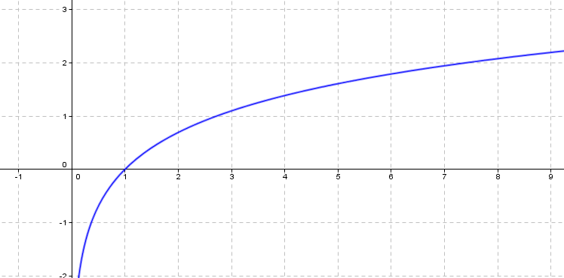
IMG05 | Ver descripción | Recurso F6 | Ilustración | Inicio | MA_10_01_CO_REC220_IMG05.jpg | 350 x 230 px |  |  | Ilustrar la gráfica de la función cúbica que se muestra en la imagen en geogebra (y=x³ ). No olvidar los nombres de los ejes. Pestaña "Función cúbica". | 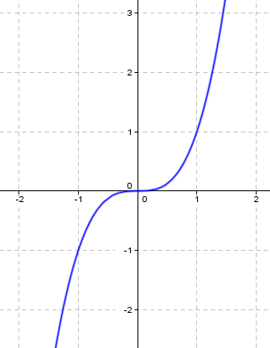
IMG06 | 148168535 | Recurso F6 | Ilustración | Contenido (imagen con texto) | #N/A | #N/A | #N/A | #N/A | Pestaña "función lineal" Ficha 1 Ubicar la imagen que se enceuntra en la página shutterstock cod: 148168535
IMG07 | Ver descripción | Recurso F6 | Ilustración | Contenido (imagen con texto) | #N/A | #N/A | #N/A | #N/A | Pestaña "función lineal" Ficha 2 Ilustrar la gráfica de la función lineal que se muestra en la imagen en geogebra (y=x , y=-x ). No olvidar los nombres de los ejes y etiqueta para cada recta. | 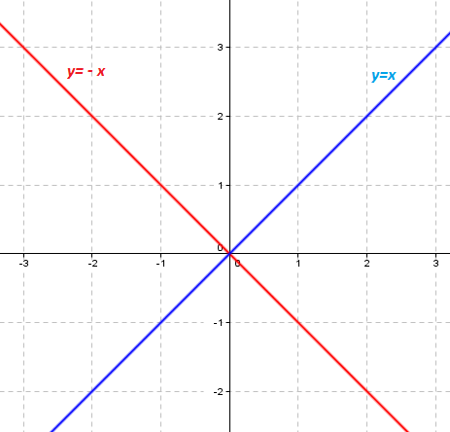
IMG08 | Ver descripción | Recurso F6 | Ilustración | Contenido (imagen con texto) | #N/A | #N/A | #N/A | #N/A | Pestaña "función lineal" Ficha 3 Ilustrar la gráfica de las funciones lineales que se muestra en la imagen en geogebra (y=3x-4 , y=3x+2, y=-1/3x-1) No olvidar los nombres de los ejes y etiqueta para cada recta. | 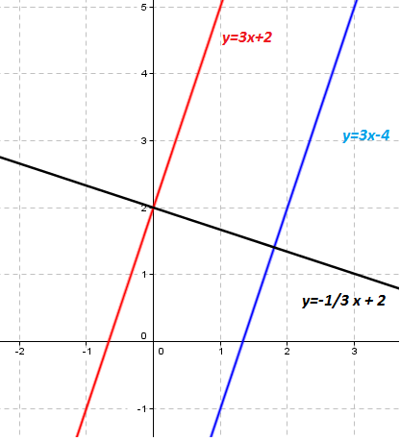
IMG09 | 256208890 | Recurso F6 | Ilustración | Contenido (imagen con texto) | #N/A | #N/A | #N/A | #N/A | Pestaña "función cuadrática " Ficha 1 Ubicar la imagen que se enceuntra en la página shutterstock cod: 256208890
IMG10 | Ver descripción | Recurso F6 | Ilustración | Contenido (imagen con texto) | #N/A | #N/A | #N/A | #N/A | Pestaña "función cuadrática" Ficha 2 Ilustrar la gráfica de la función cuadrática que se muestra en la imagen en geogebra (y=2x² , y=-x² ). No olvidar los nombres de los ejes y etiqueta para cada curva | 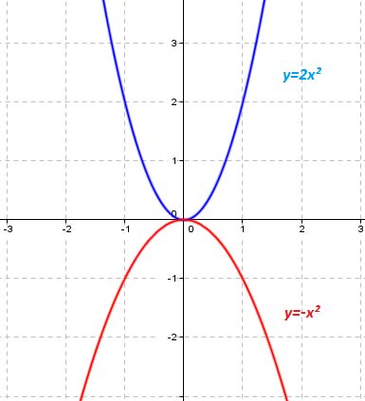
IMG11 | Ver descripción | Recurso F6 | Ilustración | Contenido (imagen con texto) | #N/A | #N/A | #N/A | #N/A | Pestaña "función cuadrática" Ficha 3 Ilustrar la gráfica de la función cuadrática que se muestra en la imagen en geogebra (y=x²-4x+2). No olvidar los nombres de los ejes y etiqueta para la curva | 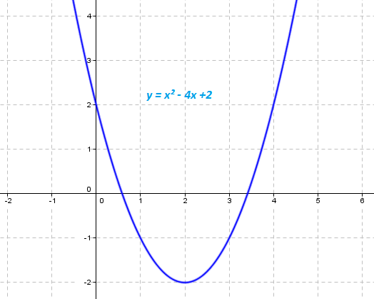
IMG12 | 367715540 | Recurso F6 | Ilustración | Contenido (imagen con texto) | #N/A | #N/A | #N/A | #N/A | Pestaña "función exponencial " Ficha 1 Ubicar la imagen que se enceuntra en la página shutterstock cod: 367715540
IMG13 | Ver descripción | Recurso F6 | Ilustración | Contenido (imagen con texto) | #N/A | #N/A | #N/A | #N/A | Pestaña "función exponencial" Ficha 2 Ilustrar la gráfica de la función exponencial que se muestra en la imagen en geogebra (y=2ˣ , y=1/2 ˣ ). No olvidar los nombres de los ejes y etiqueta para cada curva | 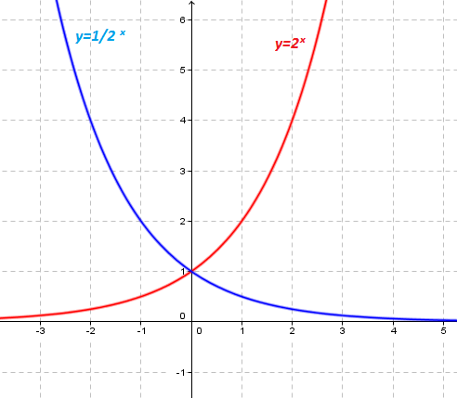
IMG14 | 232221988 | Recurso F6 | Ilustración | Contenido (imagen con texto) | #N/A | #N/A | #N/A | #N/A | Pestaña "función logarítmica " Ficha 1 Ubicar la imagen que se enceuntra en la página shutterstock cod: 232221988
IMG15 | Ver descripción | Recurso F6 | Ilustración | Contenido (imagen con texto) | #N/A | #N/A | #N/A | #N/A | Pestaña "función logarítmica" Ficha 2 Ilustrar la gráfica de la función logarítmicaque se muestra en la imagen en geogebra (y=log (x) ). No olvidar los nombres de los ejes y etiqueta para la curva | 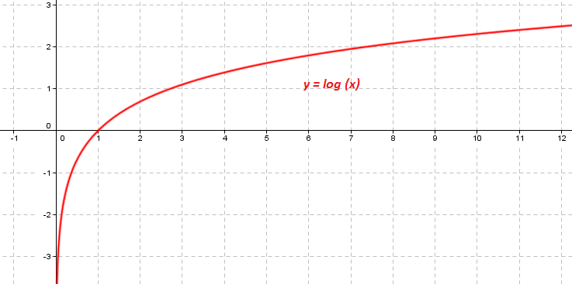
IMG16 | 182840600 | Recurso F6 | Ilustración | Contenido (imagen con texto) | #N/A | #N/A | #N/A | #N/A | Pestaña "función cúbica " Ficha 1 Ubicar la imagen que se enceuntra en la página shutterstock cod: 182840600
IMG17 | Ver descripción | Recurso F6 | Ilustración | Contenido (imagen con texto) | #N/A | #N/A | #N/A | #N/A | Pestaña "función cúbica" Ficha 2 Ilustrar la gráfica de la función cúbica que se muestra en la imagen en geogebra (y=x³). No olvidar los nombres de los ejes y etiqueta para la curva | 